상품제안서
클립 진공 텀블러 | 상품코드: S05840

 |  |  |  |  |  |  | 02-713-8555 | www.synergygift.co.kr
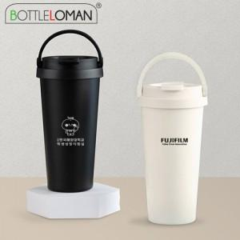 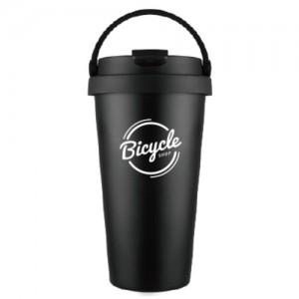

【상세/제작정보】 | <span style="font-size: 18pt;">- 1도 및 레이저(단면)인쇄 100개 미만 인쇄비 추가됩니다.</span><br><span style="font-size: 18pt;">- 개별인박스 및 선물포장지는 예고없이 변경될 수 있습니다.</span>

【인쇄/포장옵션】 | 실크, 레이저 / 포장지포장

【공급단가】 | 수량 | 50~ | 100~ | 500~ | 1,000~ | 3,000~
*VAT별도 | 단가 | 7,600원 | 7,380원 | 6,900원 | 6,800원 | 6,700원

【상품 URL】 | https://www.synergygift.co.kr:443/src/goods_detail.php?gdno=2305

